Sheet1
乐群汽车修配厂底盘作业区坡道修缮及增设排水沟槽项目清单
序号 | 项目内容 | 项目特性 | 单位 | 数量 | 单价 | 金额（元） | 备 注
1 | 原旧路面机 械切 缝 | 1、旧路面机械切缝 水 泥混凝土路面 8cm 厚 | m | 33.90
2 | 混凝土路面拆除 厚28 | 1、拆除构件种类：拆除 混凝土路面 2、厚度： 28cm | m² | 33.90
3 | 修建排水沟 | 1、钢材品种、规格： 180*70*9 槽钢 、φ12 拉 杆制作、安装 2、油漆：银色防腐油漆 | m | 26.70 |  |  | 国标
4 | 排污沟底面 贴耐酸瓷砖 | 1、面层：灰色瓷砖 2、基层：C20 部品混凝 土厚 100mm | m | 26.70
5 | 现浇构件钢筋 | 1、现浇构件螺纹钢 φ25 内 2.@12 200*200 单层 | t | 0.51
6 | 路面浇筑 (含坡道） | 1、混凝土强度等级:C30 商品混凝土 2、厚度:250mm 3、掺和料:按设计要求 4、缩缝材料:石油沥青60～100# 5、养生： 水养生 | m² | 33.90
增值票税金:
合计
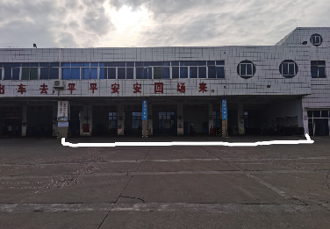 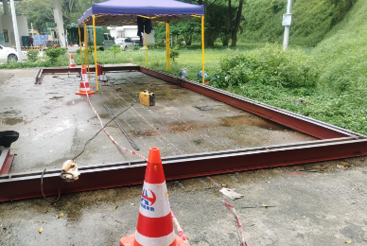 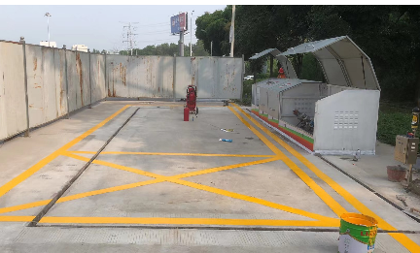
说明： 修缮目的： 1.车辆驶入检修车位，入口坡道长度不足刮车底盘；--- 入口路面向外扩1.5米+1.5坡道； 2.内室地面油污冲洗，污水散排，-----修建排水沟收集； 3.图1为计划施工位置3卡位，图2-3为排水参照图
 | 报价单位： | 联系人电话：
 | 报价日期：

